ТИТУЛЬНЫЙ ЛИСТ
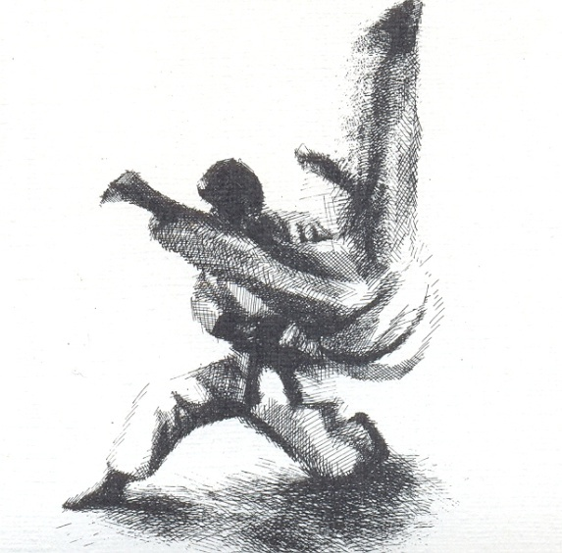

VII Спартакиада учащихся России по дзюдо - 3 этап.
по ДЗЮДО
среди | ЮНОШЕЙ
 |  |  | И

 |  |  |  | ДЕВУШЕК

 |  | г.Армавир
 | 05-08.08.2015

ГЛ.СУДЬЯ
 |  | ОТЧЁТ |  |  |  |  |  |  | 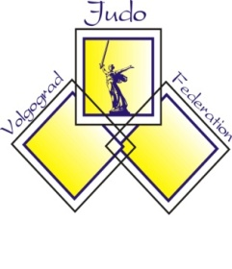
 |  | главного судьи соревнований
 |  | VII Спартакиада учащихся России по дзюдо - 3 этап.
по ДЗЮДО | среди | ЮНОШЕЙ | 1999 | 2001 | и | ДЕВУШЕК |  | 1999 | 2001
г.Армавир |  | ул. Лавриненко, 1 |  | С/К ГБУКК "ЦСП по самбо и дзюдо" |  |  |  | 05-08.08.2015
Количество команд |  |  | ВСЕГО
Количество участников |  |  | ВСЕГО | 0 | ЮНОШЕЙ |  |  | 0
 |  |  |  |  | ДЕВУШЕК |  |  | 0
Количество зрителей |  |  | 120
Квалификация участников |  |  | КМС |  | МС |  | МСМК
 |  |  | 1 ВЗРОСЛЫЙ |  |  |  | 1 ЮНОШЕСКИЙ
 |  |  | 2 ВЗРОСЛЫЙ |  |  |  | 2 ЮНОШЕСКИЙ
 |  |  | 3 ВЗРОСЛЫЙ |  |  |  | 3 ЮНОШЕСКИЙ
Система проведения соревнований |  |  | Система проведения соревнований: олимпийская с двойным утешением от полуфиналиста, смешаная и круговая - в зависимости от количества участников в весовой категории
Результаты соревнований |  |  | Победители и призёры соревнований определины согласно положению.Результаты соревнований Указаны протоколах хода соревнований и итоговых протоколах. Протоколы прилагаются.
Награждение |  |  | ЮНОШЕЙ | 1 место | грамоты |  |  | медали | приз
 |  |  |  | 2 место | грамоты |  |  | медали | приз
 |  |  |  | 3 место | грамоты |  |  | медали | приз
 |  |  | ДЕВУШЕК | 1 место | грамоты |  |  | медали | приз
 |  |  |  | 2 место | грамоты |  |  | медали | приз
 |  |  |  | 3 место | грамоты |  |  | медали | приз
Состав судейской коллегии |  |  | Главный судья |  | Вержбицкий И.В. |  |  | ВК | г.Майкоп
 |  |  | Главный секретарь |  | Заярный А.В. |  |  | ВК | г.Волгоград
 |  |  | Количество судей |  | 25 | человек |  | Список прилагается
Оценка работы судейской коллегии |  |  | Судейская коллегия справилась с возложенными на нее обязанностями в полном объеме
Медицинское обслуживание, травмы, заболевания |  |  | Серьезных травм не было, заболеваний не было.
 |  |  | Врач соревнований |  | Исмаилов С.Г.
Нарушение дисциплины |  |  | Случаев нарушения дисциплины не было
Оценка места соревнований, оборудования, инвентаря |  |  | Место проведения соревнований подготовлено в соответствии со следующими документами: "Положение о мерах по обеспечению общественного порядка и безопасности, а также эвакуации и оповещению участников и зрителей, при проведении массовых спортивных мероприятий" (№786 от 17.10.1983), "Рекомендации по обеспечению безопасности и профилактики травматизма при занятиях физической культурой и спортом" (№44 от 01.04.1993), "Правила соревнований по дзюдо, утвержденные Президиумом федерации дзюдо России" (№4 от 27.12.2004)
Характеристика места проведения соревнований |  |  | Соревнования проводились на трех татами размером 8х8 м и с применением ЖК-маниторов - табло.
Общие выводы и предложения |  |  | Соревнования прошли на хорошем организационном уровне.

Главный судья |  | Вержбицкий И.В. | ВК | Главный секретарь |  |  |  | Заярный А.В. | ВК
 |  | г.Майкоп |  |  |  |  |  | г.Волгоград

